กันสาด L
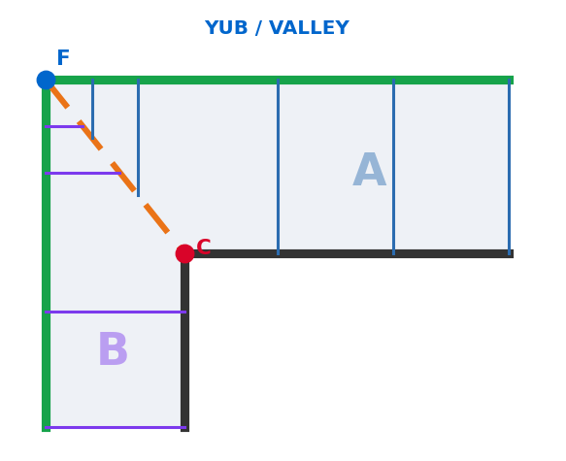
JR — ใบตัดกันสาด (ตัวแอล L / เพิงตรง) · ซม.
① กรอก (เหลือง) |  |  | ② คำนวณ
ชนิดแผ่น | ไวนิล |  | จันทัน max
รูปแบบ | ตัวแอล |  | จันทันเต็ม A
ยาวผนัง A | 400 |  | จันทันเต็ม B
ยาวผนัง B | 300 |  | จำนวนจันทัน A (ราว)
ยื่น A | 150 |  | จำนวนจันทัน B (ราว)
ยื่น B | 120 |  | ระยะจันทัน A
สูง (ตก) | 18 |  | ระยะจันทัน B
มุมตะเข้ | ยุบ |  | ตะเข้
ปลายหลังคา | รางน้ำ |  | ราง A
แป | แปคู่ |  | ราง B
 |  |  | จำนวน jack A
 |  |  | จำนวน jack B
 |  |  | จำนวนจันทันเต็ม A
 |  |  | จำนวนจันทันเต็ม B
 |  |  | แถวแป A ⌈ยื่นA/50⌉+1
③ จันทัน ปีก A |  |  | แถวแป B
รายการ | ยาวตัด (ซม.) | จำนวน | จันทันรวม A (เต็ม+jack)
จันทันเต็ม A |  |  | จันทันรวม B
jack A #1 |  |  |  | 🎨 เขียว=ราง · ดำ=ผนัง · ส้ม=ตะเข้ · A(น้ำเงิน)/B(ม่วง)=ปีก · C=ผนังชน F=รางชน
jack A #2 |  |  | จันทันหัก (ตามปลาย) | (เพิงตรง=ไม่มีตะเข้/ปีก B จันทันเต็มหมด · มุมตะเข้ ยุบ/นูน ที่ B10)
jack A #3 |  |  | แถวแปรวม A (ต่อช่อง)
jack A #4 |  |  | แถวแปรวม B (ต่อช่อง)
jack A #5

④ จันทัน ปีก B (เฉพาะตัวแอล)
รายการ | ยาวตัด (ซม.) | จำนวน
จันทันเต็ม B
jack B #1
jack B #2
jack B #3
jack B #4
jack B #5

⑤ ตะเข้ + ราง + แผ่นหลังคา
รายการ | ยาวตัด (ซม.) | จำนวน
จันทันตะเข้
ราง ปีก A |  | 1
ราง ปีก B
แผ่นหลังคา A
แผ่นหลังคา B

⑥ ปลายหลังคา + รางน้ำ + กล่องรัดรอบ (รอบนอกทั้งหมด)
รายการ | ยาวตัด (ซม.) | จำนวน
รางน้ำอลู ปีก A
รางน้ำอลู ปีก B
รัดรอบ ผนัง A |  | 1
รัดรอบ ผนัง B
รัดรอบ ราง A |  | 1
รัดรอบ ราง B
รัดรอบ ปลาย A
รัดรอบ ปลาย B

⑦ แป + เหล็ก + ฝาครอบ (×ปีก)
รายการ | ยาวตัด (ซม.) | จำนวน
แป 1×1½ ปีก A
แป 1×1½ ปีก B
ฉาก 6หุน A
ฉาก 6หุน B
แซด 4" A
แซด 4" B
เพลทเหล็ก | —
กล่องเหล็ก 1×1 A
กล่องเหล็ก 1×1 B
กล่องครอบเพลท 1.6×4 A
กล่องครอบเพลท 1.6×4 B
ฝาครอบ A (ไวนิล/โพลี)
ฝาครอบ B

⑧ แผงแก้ค่า (เหลือง = แก้ที่เดียว)
ชนิดแผ่น | จันทัน max | กว้าง/แผ่น
ไวนิล | 100 | 25
ดีไลท์ | 100 | 100
เมทัลชีท | 100 | 34
โพลีตัน | 122 | 122
ชินโคร์ HC | 138 | 138
ชินโคร์ Sup | 138 | 138

แป max (ซม.) | 50
แป จันทันหนา | 4.5
ครอบเพลท ÷ | 3
เส้นสต็อก (ซม.) | 600

⑨ แผงค่าหัก (เหลือง = แก้ที่เดียว)
จันทันซอย ยื่นปลาย − | 10
จันทันซอย ปิดปลาย − | 12.5
จันทันซอย รางน้ำ − | 10.2
จันทันชนตะเข้ − (วางทาบ=0) | 0
กล่องเหล็ก − | 0
ครอบเพลท − | 0

